界面&功能
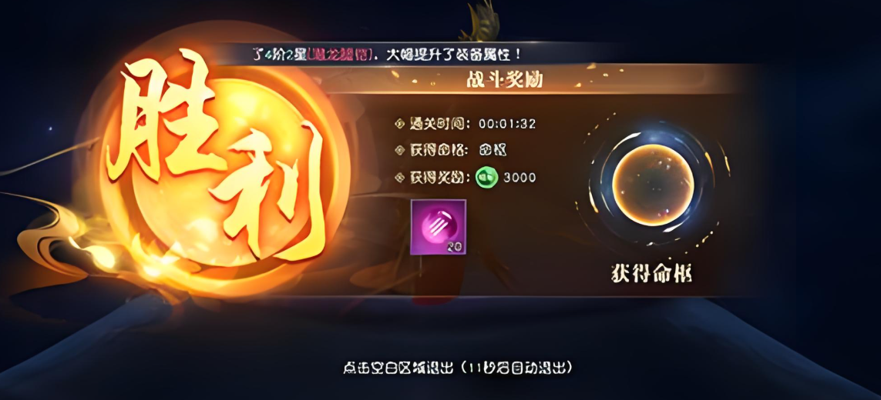
相关副本胜利失败结算界面 |  |  |  | 功能基础规则

 | 功能入口 |  |  |  |  | 福利签到 相关基础规则和清单
 |  |  |  |  | 1.设计目的是什么 |  | 6功能点清单
 | 结算界面文档，无入口，根据不同副本 |  |  |  | ▶ | 提供每日签到功能，累积签到有额外奖励 | 模块 | 类型 | 内容 | 优先级
 |  |  |  |  | ▶ | 提供在线奖励领取 | 技能界面 | UI和资源 | 福利大厅界面UI主入口图标 | 1
 |  |  |  |  | 2.基本规则 |  |  | UI和资源 | 福利大厅界面页签UI界面 | 1
 |  |  |  |  | ▶ | 达到一定等级后功能开放 |  | UI和资源 | 背景底图 | 1
 |  |  |  |  | ▶ | 包含每日签到。支持补签功能 |  | 功能逻辑 | 功能开放 | 3
 |  |  |  |  | ▶ | 在线奖励，达到在线时间领取对应奖励，每日更新 |  | 功能逻辑 | 每日签到逻辑，奖励配置 | 1
 |  |  |  |  |  |  |  | 功能逻辑 | 累积签到额外奖励 | 1
 |  |  |  |  | 3.解锁方式 |  |  | 功能逻辑 | 补签逻辑 | 1
 |  |  |  |  | ▶ | 达到一定等级后开放 |  | 功能逻辑 | 在线奖励配置 | 2
 |  |  |  |  | ▶ | 主界面，影响各功能功能开放

通用副本 |  |  |  | 功能详细规则

 | 通用副本

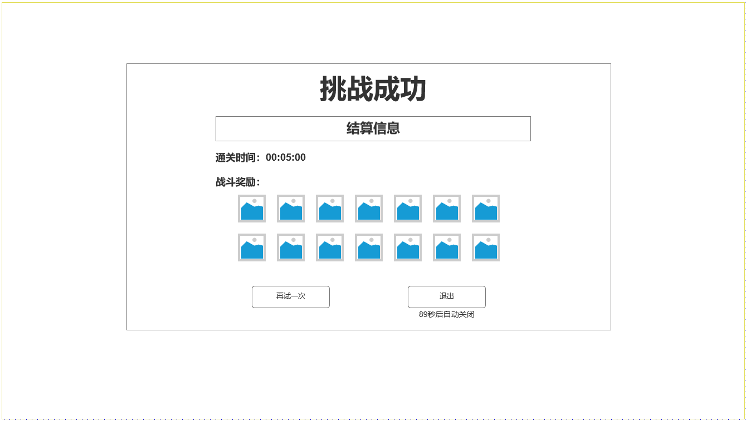

1

2

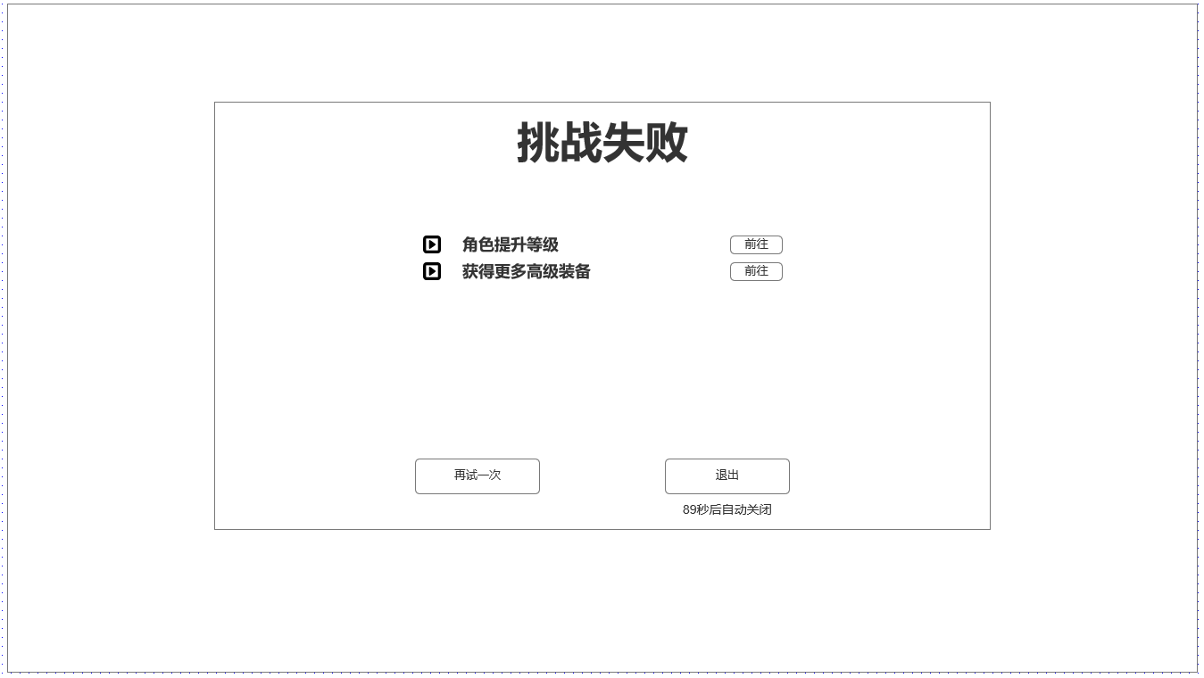

3

武斗场结算 |  |  |  | 功能详细规则

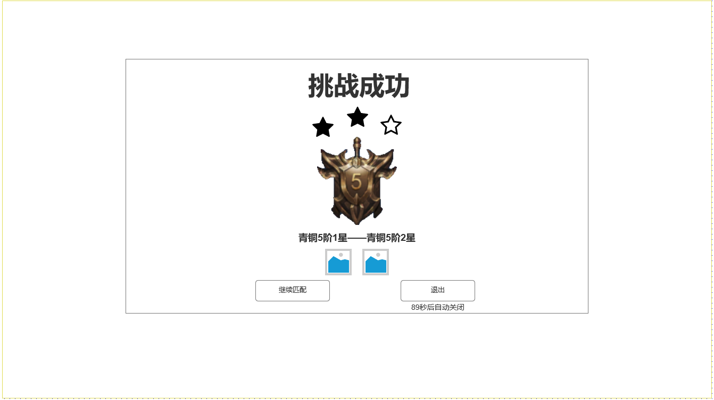

 |  | 1.显示武斗场挑战结果
 |  | ▶ | 段位徽章，段位等级，段位星数
 |  | ▶ | 段位变化文字
 |  | ▶ | 获胜奖励
 |  | 2.武斗场结算按钮
 |  | ▶ | 继续匹配：点击后退出副本并自动打开武斗场界面并继续开始匹配，如次数不足则不执行该操作
1
 |  | ▶ | 退出按钮，退出副本并回到武斗场界面

2

3

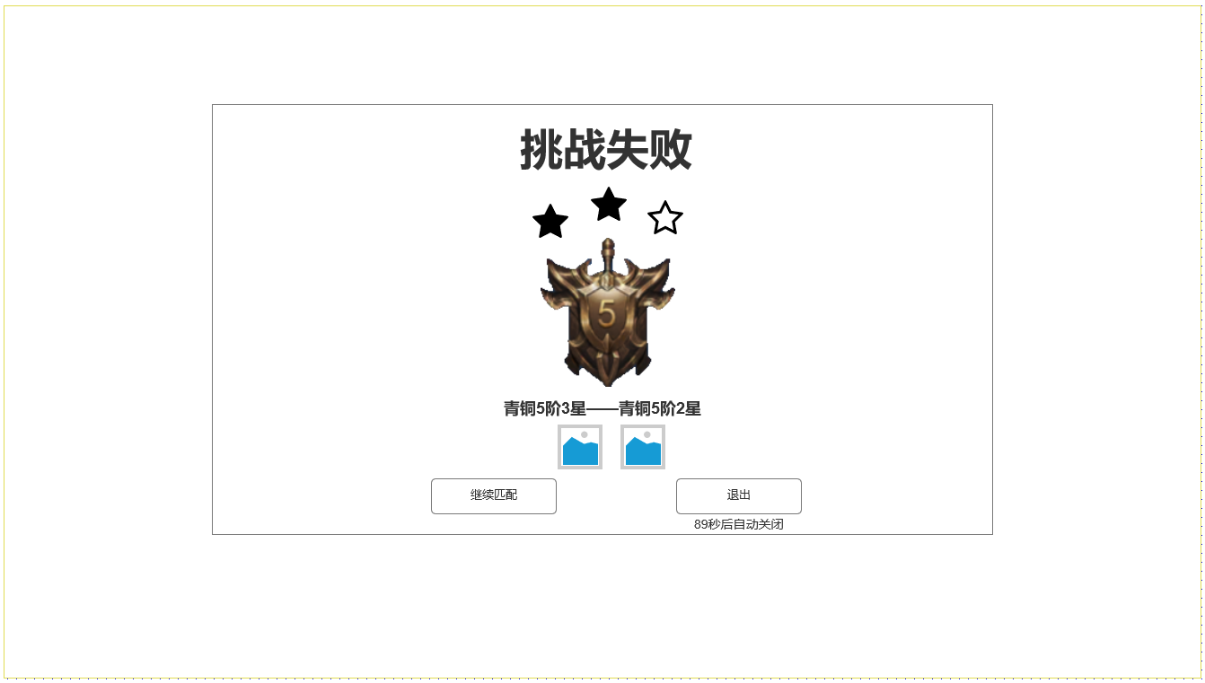

参考界面

